User審查意見彙整
User意見 | 序號 | 章節及說明 | SKL問題描述 | 意見收到日 | 萬事宜處理說明 | 預計完成日 | 意見回覆日 | 回覆狀態 | 待SKL確認 | SKL結果確認/版本
蔡珮瑜 | 1 | L1110＿顧客基本資料維護-開放查詢變更 | PJ201800012_URS_1顧客管理作業_V1.45，P10【2.[CustMain.ALWINQ開放查詢]欄位的處理邏輯： (1).不開放查詢客戶資料(需判斷登入者的單位別，單位別=0000總公司可以全查，若為分公司則只能查分公司建立的案件)只能看到帳務面資料:放款、案件、未齊件;不可以看到:顧客、電話、財報、保證人、擔保品、共同借款人、關聯戶、交互運用 (2).開放查詢客戶資料，全部人皆可查詢。】這段描述 ----------------------- 【不開放查詢客戶資料(需判斷登入者的單位別，單位別=0000總公司可以全查】，應該是以我們的權限去區分，而非依單位別去限制。 | 2022-01-28 | 列入議題討論 | 2022-02-11 | 2022-02-15 | 已完成 | 無
蔡珮瑜 | 2 | L1110＿顧客基本資料維護-開放查詢變更 | 修改後為不開放 無法檢視是否不開放功能正常無誤 | 2022-01-28 | L1001重新查詢後,"開放查詢"按鈕,會更新最新狀態為[開放]或[不開放] | 2022-02-11 | 2022-02-15 | 已完成 | 無
蔡珮瑜 | 3 | L1110＿顧客基本資料維護-開放查詢變更 | L1001_顧客明細資料查詢 此功能在L1001_顧客明細資料查詢，無法點選設定，選單也無此選項。只能直接用號碼才能變更。請修正，應於L1001_顧客明細資料查詢時，能直接點選功能 | 2022-01-28 | 目前L1001查詢後,"開放查詢",會顯示狀態為[開放]或[不開放]按鈕供點選,不知問題為何? (UAT_online) | 2022-02-11 | 2022-02-15 | 已完成 | 無
蔡珮瑜 | 1 | L1001_顧客明細資料查詢 | 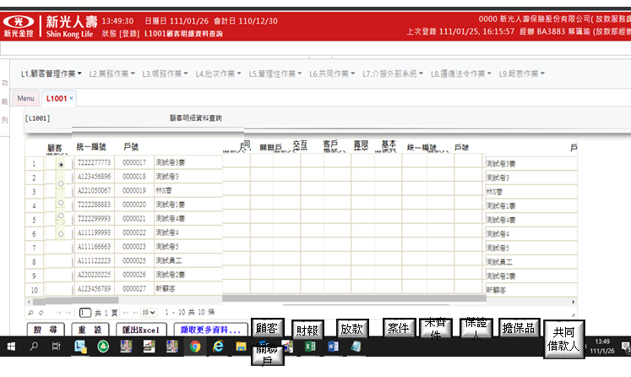 顯示畫面 此按鈕應設立在共同位置，如最上方或最下方，如下圖 | 2022-01-28 | 系統共同設計 1.新增按鈕置於查詢按鈕同列 2.針對明細資料的功能鍵,會置於每筆資料同列 | 2022-02-11 | 2022-02-15 | 已完成 | 無
蔡珮瑜 | 1 | L2001商品參數明細資料查詢 | 欄位【企金可使用記號】： 企金可使用記號，此功能為何? | 2022-01-28 | 申請案件時案件隸屬單位為企金時可使用 | 2022-02-11 | 2022-02-15 | 已完成 | 無
蔡珮瑜 | 2 | L2001商品參數明細資料查詢 | 欄位【生效日期】：改_啟用日期 | 2022-01-28 | 無此欄位 | 2022-02-11 | 2022-02-15 | 已完成 | 無
蔡珮瑜 | 3 | L2001商品參數明細資料查詢 | PJ201800012_URS_2業務作業_V1.5，P68，商品狀態， 1:已生效 2:未生效 3:已截止 4:停用：與畫面顯示不同 | 2022-01-28 | 修改URS文件與畫面一致 0:全部 1:已生效 2:待生效 3:已失效 | 2022-02-11 | 2022-02-15 | 已完成 | 無
蔡珮瑜 | 4 | L2001商品參數明細資料查詢 | 欄位【商品狀態】：已生效，改_啟用 未生效，改_未啟用 | 2022-01-28 | 列入議題討論 | 2022-02-11 | 2022-02-15 | 已完成 | 無
蔡珮瑜 | 5 | L2001商品參數明細資料查詢 | 欄位【商品狀態】：停用，條件為何? | 2022-01-28 | 目前無停用選項,更新文件[商品狀態]欄位說明 | 2022-02-11 | 2022-02-15 | 已完成 | 無
蔡珮瑜 | 1 | L2101商品參數維護 | 此功能是否應由推展確認? 這個有改成eloan上送了嗎? | 2022-01-28 | 列入議題討論 | 2022-02-11 | 2022-02-15 | 已完成 | 無
蔡珮瑜 | 2 | L2101商品參數維護 | 欄位【生效日期】： 改_啟用日期 | 2022-01-28 | 列入議題討論 | 2022-02-11 | 2022-02-15 | 已完成 | 無
蔡珮瑜 | 3 | L2101商品參數維護 | PJ201800012_URS_2業務作業_V1.5，3.2_L2101商品參數維護： 未提及【企金可使用記號】，但系統畫面有此欄位 | 2022-01-28 | 需求規格書新增【企金可使用記號】欄位說明 | 2022-02-11 | 2022-02-15 | 已完成 | 無
蔡珮瑜 | 4 | L2101商品參數維護 | PJ201800012_URS_2業務作業_V1.5，3.2_L2101商品參數維護： 欄位【商品狀態】與【L2001商品參數明細資料查詢】，寫法不一致 | 2022-01-28 | 已更新欄位說明 | 2022-02-11 | 2022-02-15 | 已完成 | 無
蔡珮瑜 | 5 | L2101商品參數維護 | 欄位【企金可使用記號】 企金可使用記號，此功能為何? | 2022-01-28 | 申請案件時案件隸屬單位為企金時可使用 | 2022-02-11 | 2022-02-15 | 已完成 | 無
蔡珮瑜 | 6 | L2101商品參數維護 | 根據PJ201800012_URS_2業務作業_V1.5【L2001商品參數明細資料查詢】，所寫狀態有停用： 怎麼停用? | 2022-01-28 | 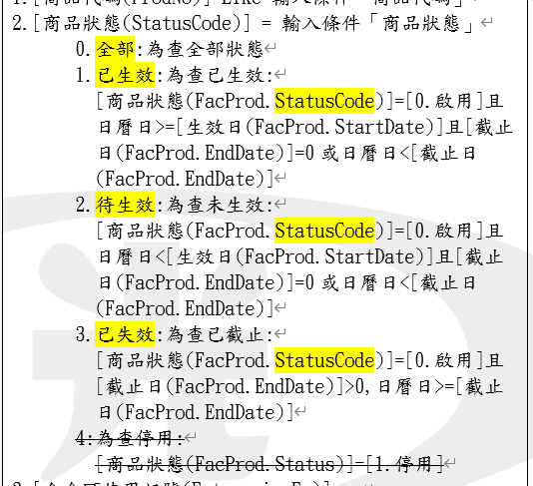 已更新文件說明,目前無停用選項 | 2022-02-11 | 2022-02-15 | 已完成 | 無
蔡珮瑜 | 7 | L2101商品參數維護 | 加減碼是否依合約記號：要如何修改? | 2022-01-28 | 不可修改 新商品預設Y | 2022-02-11 | 2022-02-15 | 已完成 | 無
蔡珮瑜 | 8 | L2101商品參數維護 | 違約適用方式： 001綁約[按年分段]、002綁約[按月分段]、005依提前償還金額，有啥差異? 1.自借款日起算，於未滿 36個月期間提前清償者，按各次提前清償金額，1.00% 計付違約金，但每36個月遞減違約金1.00%，領清償證明時收取 2.自借款日起算，於未滿 36個月期間提前清償者，按各次提前清償金額，1.00% 計付違約金，但每36個月遞減違約金1.00%，領清償證明時收取 5.自借款日起算，於未滿 36個月期間提前清償者，按各次提前清償金額，1.00% 計付違約金，但每36個月遞減違約金1.00%，領清償證明時收取 | 2022-01-28 | [違約適用方式]為[001.綁約[按年分段]]時[違約分段月數]固定為12 [違約適用方式]為[002.綁約[按月分段]]時[違約分段月數]需大於0 [違約適用方式]為[005.依提前償還金額]時[違約分段月數]固定為0 文件更新於PJ201800012_URS_2業務作業_V1.61 程式2022/2/16上午換版 文件PJ201800012_URS_2業務作業_V1.61 2022/2/18 | 2022-02-11 | 2022-02-15 | 已完成 | 無
蔡珮瑜 | 9 | L2101商品參數維護 | 違約適用方式003依核准額度、004依申貸金額： 文字意思是否有問題， 3.自借款日起算，於未滿 36個月期間提前清償者，每次還款按核准額度，1.00% 計付違約金，但每36個月遞減違約金1.00%，領清償證明時收取 4.自借款日起算，於未滿 36個月期間提前清償者，每次還款依撥款金額，1.00% 計付違約金，但每36個月遞減違約金1.00%，領清償證明時收取 | 2022-01-28 | 003依核准額度、004依申貸金額,文字說明分別為 3.自借款日起算，於未滿 36個月期間提前清償者，每次還款按核准額度，1.00% 計付違約金，但每36個月遞減違約金1.00%，領清償證明時收取 4.自借款日起算，於未滿 36個月期間提前清償者，每次還款依撥款金額，1.00% 計付違約金，但每36個月遞減違約金1.00%，領清償證明時收取 | 2022-02-11 | 2022-02-15 | 已完成 | 無
蔡珮瑜 | 10 | L2101商品參數維護 | 違約金分段月數：如何不分段 | 2022-01-28 | 1.違約金分段月數輸入0為不分段 2.不分段時,分段遞減百分比自動隱藏 | 2022-02-11 | 2022-02-15 | 已完成 | 無
蔡珮瑜 | 1 | L2077清償作業明細資料查詢 | 查詢條件：請區間設計，非單一數值 | 2022-02-23
蔡珮瑜 | 1 | L2076領取清償證明作業 | 須由L2077進入：無資料不知道如何進入L2076
蔡珮瑜 | 1 | L2631清償作業 | 此功能請可直接登打不需透過L2077，並設在選單
蔡珮瑜 | 1 | L2631清償作業 | 無符合結案區分之撥款資料，無法執行
蔡珮瑜 | 1 | L2632清償作業維護 | 無資料不知道如何進入L2632
蔡珮瑜 | 1 | L8923疑似洗錢交易訪談記錄查詢 | 修改、刪除、歷程外，另增複製新增功能
蔡珮瑜 | 1 | L8923疑似洗錢交易訪談記錄查詢 | 非以表格方式呈現全部資料，應以另外視窗顯示此筆資料訊息(請參考AS400做法)
蔡珮瑜 | 1 | L8923疑似洗錢交易訪談記錄查詢 | 顯示欄位應該為 預計還款日期 訪談日期 實際還款日期 戶號 名稱 預計還款金額 實際還款金額
蔡珮瑜 | 1 | L8922疑似洗錢交易合理性查詢 | 無資料，不知可行性
蔡珮瑜 | 1 | L8922疑似洗錢交易合理性查詢 | 不懂為何有2.延遲交易確認?不是有L8205報表產生嗎?
蔡珮瑜 | 1 | L8204疑似洗錢交易訪談記錄維護 | 關於L8204疑似洗錢交易訪談記錄維護：登打紀錄時，實際還款金額為必輸，是啥原因?
蔡珮瑜 | 1 | L8204疑似洗錢交易訪談記錄維護 | 關於L8204疑似洗錢交易訪談記錄維護：實際還款日期為何自動帶入日期。
蔡珮瑜 | 1 | L8204疑似洗錢交易訪談記錄維護 | 其他說明，字數不夠，至少要500字
蔡珮瑜 | 1 | L8205產生疑似洗錢報表 | 洗錢訪談報表：需除訪談日期篩選，尚須戶號、預計償還日期、實際償還日期，做篩選

